规范
对象类型结构样例（水库）： | 对象类型编码：
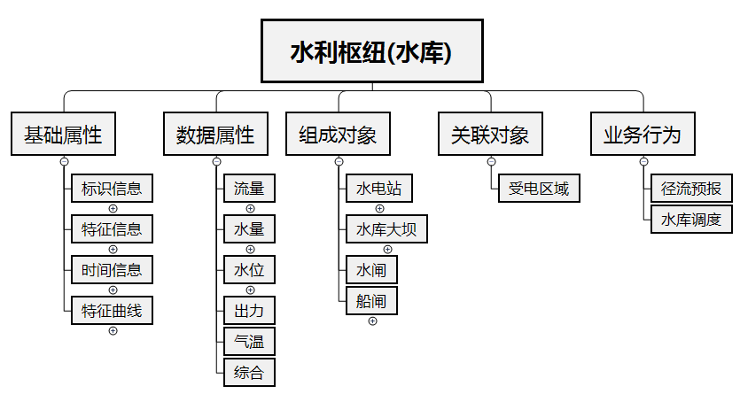 | 